Data
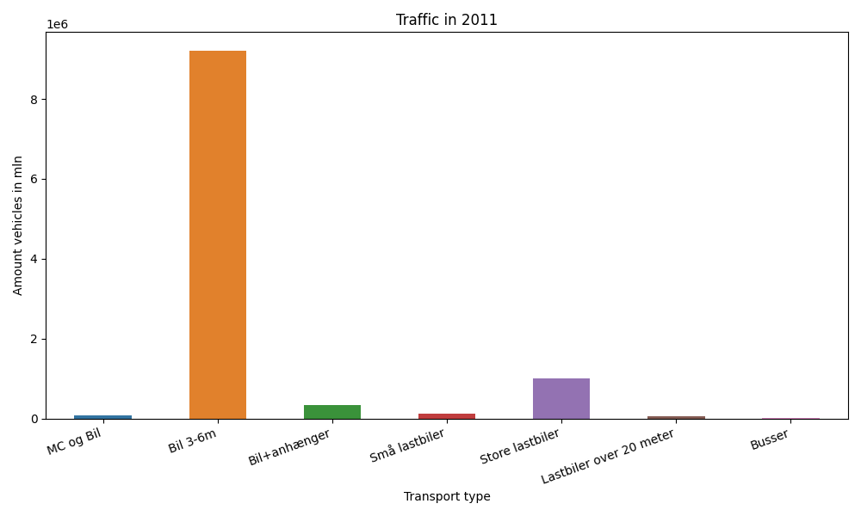
År | Måned | MC og Bil | Bil 3-6m | Bil+anhænger | Små lastbiler | Store lastbiler | Lastbiler over 20 meter | Busser | Total
2011 | 12 | 2268 | 741028 | 15305 | 8141 | 79401 | 4066 | 1211 | 851420
2011 | 11 | 3153 | 739315 | 18647 | 9821 | 89864 | 4798 | 1620 | 867218
2011 | 10 | 4804 | 811557 | 24398 | 10070 | 88358 | 4606 | 2066 | 945859
2011 | 9 | 7403 | 800807 | 28478 | 11000 | 91575 | 4784 | 3026 | 947073
2011 | 8 | 11283 | 886420 | 44517 | 11854 | 90165 | 4761 | 2725 | 1051725
2011 | 7 | 10763 | 926246 | 62659 | 11249 | 78705 | 3708 | 2141 | 1095471
2011 | 6 | 11599 | 853142 | 37805 | 10813 | 86350 | 3908 | 2729 | 1006346
2011 | 5 | 8466 | 831490 | 28062 | 10532 | 92647 | 4231 | 2993 | 978421
2011 | 4 | 6851 | 751819 | 25911 | 9127 | 78887 | 3498 | 2012 | 878105
2011 | 3 | 2862 | 711819 | 17863 | 9919 | 87168 | 4096 | 1987 | 835714
2011 | 2 | 1554 | 596999 | 14289 | 8229 | 70272 | 3245 | 1486 | 696074
2011 | 1 | 1561 | 560662 | 13407 | 8363 | 73974 | 3232 | 1253 | 662452

